General Info
Template for submitting simulation data to the Wind turbine blind test
Updated 23 August 2012
To simplify the organisation of submitted data we ask you to
organize your data according to this Excel template.

This first sheet is for the general information about the contributor.

Author | --->
Affiliation | --->
Simulation tool name | --->
Type (BEM, Actuator disk, CFD etc.) | --->

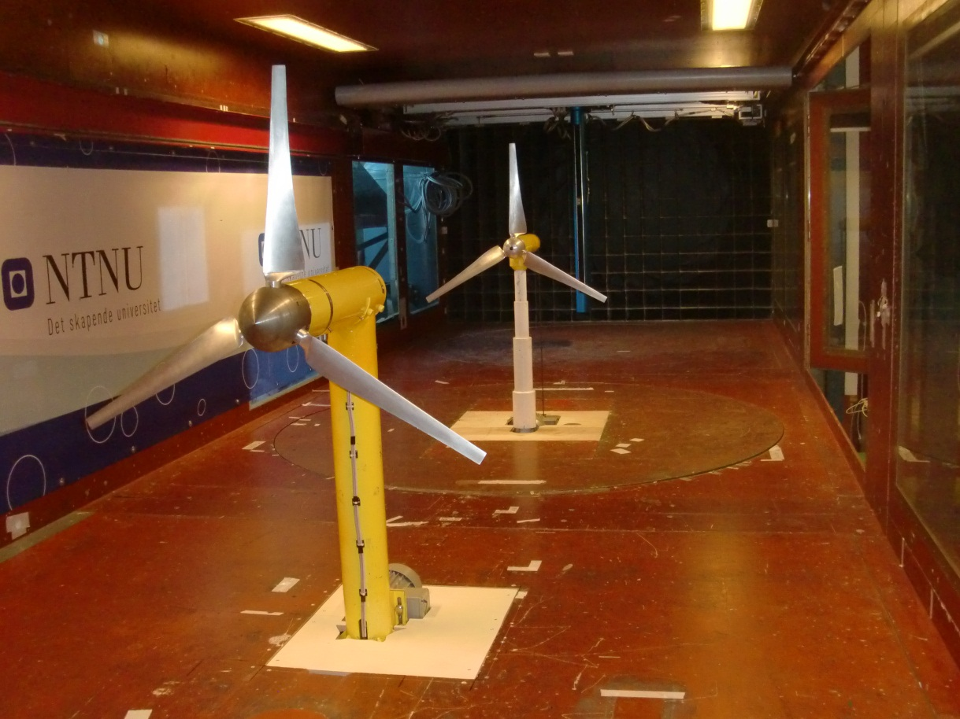
Axes direction

z

x
y

ω

Cp&Ct
Cp and Ct values

This first sheet is for the Cp and Ct curves, for both mandatory and optional cases.
paragraph 5.1, item 1 and 2 of the list | NOTE: the Ct valuesapplyto the ROTORonly. The tower contribution has been subtracted!!!!

 | Turbine 1 (upstream) |  |  | Turbine 2 (downstream)
Simulation results: | TSR | Cp | Ct | TSR | Cp | Ct
Setup A [Mandatory] | 1.5194205088 | 0.027617048148 | 0.23540273961 | 0.6662172018 | -0.00064432352654 | 0.047825696646
Setup B [Optional] | 1.5294339722 | 0.026729377616 | 0.23757905007 | 0.67130628703 | -0.0017525433858 | 0.04659542188
Setup C [Optional] | 1.5256699994 | 0.029388075175 | 0.23663582007 | 0.67096476819 | 0.0013185251266 | 0.050055224557
If other setup for the downstream turbine are available, add here | 2.1441520082 | 0.056278842507 | 0.30088288385 | 1.0133049544 | 0.0032197350341 | 0.070366158327
 | 2.9341011267 | 0.10801653849 | 0.38170673278 | 2.0260083032 | 0.036688045496 | 0.15784865309
 | 3.9633369893 | 0.40621619446 | 0.65153856864 | 2.5165184117 | 0.082458551265 | 0.22404687514
 | 4.4965771256 | 0.44941448947 | 0.7372189032 | 3.0157982821 | 0.11450831309 | 0.28515855643
 | 4.4764627045 | 0.44686081783 | 0.73742235827 | 3.5211263531 | 0.12108112811 | 0.32527417182
 | 4.9069253659 | 0.44652623296 | 0.76446931113 | 3.7796363019 | 0.12137099076 | 0.34456958818
 | 5.4551021269 | 0.45829111168 | 0.81565643608 | 4.0277179731 | 0.12079382279 | 0.36313270413
 | 5.9036836957 | 0.46240768221 | 0.86335937007 | 4.2646250581 | 0.12077679065 | 0.38027463558
 | 5.9078844105 | 0.46277193335 | 0.86159286425 | 4.5082235807 | 0.11938869353 | 0.39886522333
 | 6.4116972403 | 0.45987559184 | 0.90587002683 | 4.9683001312 | 0.1068105356 | 0.42869115901
 | 6.8875807259 | 0.45208518873 | 0.94148635623 | 5.6103629771 | 0.093020673194 | 0.46323264913
 | 7.3727935324 | 0.43144255 | 0.97398033842 | 5.6084737143 | 0.091850948192 | 0.46351127575
 | 7.8663036026 | 0.40104150222 | 1.0046746579 | 5.9851994906 | 0.075333789934 | 0.48192967574
 | 8.7763395705 | 0.32233061998 | 1.0433060184 | 6.4987198486 | 0.047771242927 | 0.50489100531
 | 9.7674851853 | 0.19788682434 | 1.0686805708 | 7.0037171748 | 0.014138968738 | 0.5261807898
 | 10.810863218 | 0.045566390965 | 1.0920926719 | 7.428044718 | -0.020650992877 | 0.54184986993
 | 11.218692664 | -0.023734848483 | 1.1023411323 | 6.3123394869 | 0.059091900427 | 0.49811110388
 | 1.5318042452 | 0.031099751555 |  | 4.2993571136 | 0.12103739613 | 0.38276783697
 | 1.5400263619 | 0.029851025221 |  | 3.7745000421 | 0.12093859082 | 0.34443494695
 | 2.4498764702 | 0.07457203765 |  | 4.9920705538 | 0.11168621543 | 0.43068443819
 | 2.8433616021 | 0.10246168537 |  | 4.9920974069 | 0.11129140288 | 0.43016312248
 | 3.1511566581 | 0.13578954532 |  | 4.0102798823 | 0.123209217 | 0.36384003097
 | 3.7027941492 | 0.3591562712 |  | 3.9969159364 | 0.12414977472 | 0.36237808367
 | 4.0802473453 | 0.42461137732 |  | 0.67264767628 | -0.00017320503201 | 0.052843171992
 | 4.5252265507 | 0.445031574 |  | 0.67660887545 | -0.00069759495163 | 0.05515889292
 | 4.7725154611 | 0.44693172995 |  | 0.98967173876 | 0.0030090622713 | 0.071642988693
 | 5.0660010207 | 0.44927904978 |  | 1.5075134188 | 0.011251421052 | 0.10939216327
 | 5.4013679045 | 0.45246378934 |  | 2.0049062662 | 0.034583054486 | 0.15781385243
 | 5.377016923 | 0.4548514169 |  | 2.4984661345 | 0.080514961218 | 0.22505603798
 | 5.6484403303 | 0.45869902068 |  | 2.9869284108 | 0.1130596741 | 0.28115774266
 | 5.9681324894 | 0.46148393706 |  | 3.5115466287 | 0.1205751694 | 0.32945203439
 | 6.2844135522 | 0.46032868404 |  | 4.0126325537 | 0.120472408 | 0.36505755081
 | 6.6203818378 | 0.45616592359 |  | 4.4984406238 | 0.11827916788 | 0.39805389493
 | 7.006282711 | 0.44442411592 |  | 5.0110720868 | 0.11002392811 | 0.43316370814
 | 7.4227597629 | 0.42161550429 |  | 5.9960467296 | 0.07565778703 | 0.48488271336
 | 7.7970350048 | 0.40207543414 |  | 6.9980568822 | 0.016003745239 | 0.52910413009
 | 8.4286452523 | 0.35775431394 |  | 7.4908655388 | -0.022088251465 | 0.54450015946
 | 9.1082379298 | 0.28801695201 |  | 7.2400755888 | -0.0033624428101 | 0.53564399854
 | 9.9411323108 | 0.17841294162
 | 10.679539889 | 0.073995472295 | Turbine 1 (Repeated data)
 | 10.948266408 | 0.029881261258
 | 1.5268931638 | 0.031973287315 | 0.23294608289
 | 0.91454311176 | 0.012348165093 | 0.18132129247
 | 0.91917606699 | 0.01254313238 | 0.18132129247
 | 1.5742325817 | 0.030095344451 | 0.23994767462
 | 3.0756915018 | 0.11925741949 | 0.39786188422
 | 4.0393562863 | 0.42140085836 | 0.66822278296
 | 4.5002803638 | 0.45630018337 | 0.74151314365
 | 4.9581530253 | 0.45708870493 | 0.77197899258
 | 5.5264149769 | 0.46144574379 | 0.82448459467
 | 6.0553566534 | 0.46885465102 | 0.88270838336
 | 6.5171721834 | 0.46163985937 | 0.91959079705
 | 7.0270519251 | 0.44899211365 | 0.95812413953
 | 7.5054661979 | 0.42925681394 | 0.99094159923
 | 8.0309679343 | 0.391792818 | 1.0227351039
 | 9.0413087448 | 0.30006436731 | 1.0686254434
 | 9.9786764365 | 0.16375145172 | 1.0754386248
 | 10.927325447 | 0.028932131628 | 1.104641417
 | 11.23169219 | -0.025654746019 | 1.1165769166

